イベント登録画面
イベント登録画面

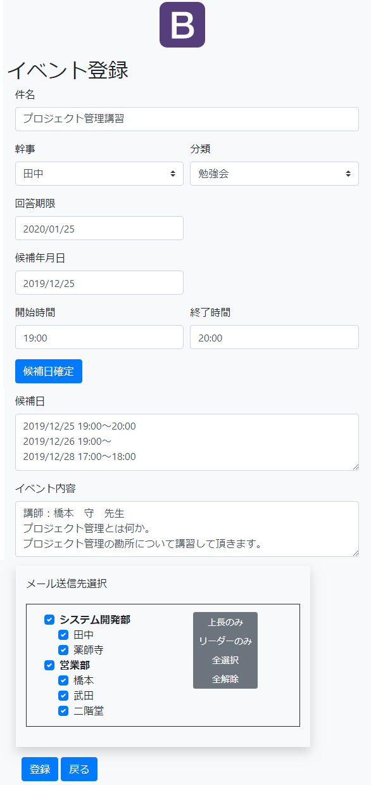
 | 【各機能】

 |  | 件名
 |  |  | イベントの件名を入力する。

 |  | 幹事
 |  |  | イベントの幹事を選択する。
 |  |  | ユーザマスタのリストから選択する。

 |  | 分類
 |  |  | イベントが属する分類を選択する。
 |  |  | 分類マスタのリストから選択する。

 |  | 回答期限
 |  |  | イベントの回答期限を入力する。

 |  | 候補年月日
 |  |  | イベントを開催する候補日を入力する。

 |  | 開始時間
 |  |  | イベントの開始時間を入力。

 |  | 終了時間
 |  |  | イベントの終了時間を入力する。（未定の場合は未入力）

 |  | 候補日確定
 |  |  | 上記、候補年月日＆開始時間＆終了時間で入力した日時を候補日として確定する。
 |  |  | 候補日の一つとして登録される。

 |  | 候補日
 |  |  | 確定した候補日の日時を羅列する。

 |  | イベント内容
 |  |  | イベントの内容を記述する。
 |  |  | メール送信時の本文になる。

 |  | メール送信
 |  |  | イベント通知メールを送信する宛先を選択する。
 |  |  | イベント登録後、ここで選択した宛先に通知メールが送信される。

 |  | 登録
 |  |  | イベントを登録する。
 |  |  | メール送信が選択されている場合、通知メールが送信される。

 |  | 戻る
 |  |  | TOP画面に戻る。

WK
